BIG300
供应商 | 店铺编号 | 店铺名称 | 上级客户编码 | 上级客户 | 直属客户编码 | 直属客户名称 | 直属客户身份 | 省区 | 省份 | 城市 | 店铺产权关系 | 店铺形象 | 收货地址（到店） | 收货联系人 | 联系电话 | 位置 | 鞋墙焦点 | 鞋墙焦点 | 鞋墙焦点 | 鞋墙焦点 | 鞋墙焦点 | 鞋墙焦点 | 鞋墙焦点 | 鞋墙焦点 | 鞋墙焦点 | 鞋墙焦点 | 鞋墙焦点 | 鞋墙焦点 | 鞋墙焦点 | 鞋墙焦点 | 陈列桌 | 陈列桌 | 陈列桌 | 陈列桌 | 陈列桌 | 陈列桌 | 陈列桌 | 陈列桌 | 陈列桌 | 陈列桌 | 陈列桌 | 陈列桌 | 陈列桌 | 陈列桌 | 陈列桌 | 陈列桌 | 陈列桌 | 陈列桌 | 中岛服墙 | 中岛服墙 | 备注
 |  |  |  |  |  |  |  |  |  |  |  |  |  |  |  | 道具类型 | 6代园区/6代优化测试 | 6代园区/6代优化测试 | G6E | G6E | 6代园区/6代优化测试 | 6代园区/6代优化测试 | G6E | G6E | 5代/6代/7代 | 5代/6代/7代 | 5代/6代/7代 | 5代/6代/7代 | 5代/6代/7代 | 5代/6代/7代 | 5代普通展桌 | 5代互叠展桌 | 5代新 | 6代优化测试大 | 6代优化测试小 | 老6代 | 6代lite | 七代 | 6代园区 | 6代园区 | 老6代 | 6代lite | 6代优化测试小 | 6代优化测试大 | 七代 | 5代普通展桌 | 5代互叠展桌 | 5代新 | 七代 | 七代
 |  |  |  |  |  |  |  |  |  |  |  |  |  |  |  | 效果图类型 | 男子 | 女子 | 男子 | 女子 | 男子 | 女子 | 男子 | 女子 | 男子 | 女子 | 男子 | 女子 | 女子 | 男子 |  |  |  | 大 | 小 |  |  |  |  |  |  |  | 小 | 大 |  |  |  |  | 男子 | 女子
 |  |  |  |  |  |  |  |  |  |  |  |  |  |  |  | 效果图 |  |  |  |  |  |  |  |  | 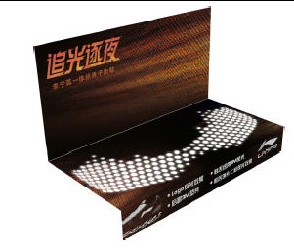 | 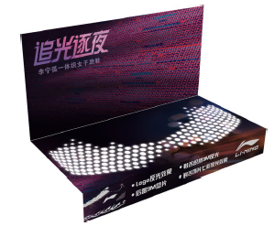 | 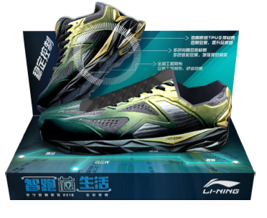 |  | 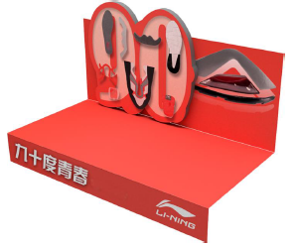 | 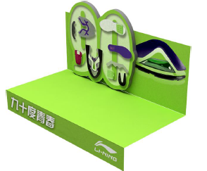 |  |  |  |   |  |  |  |  | 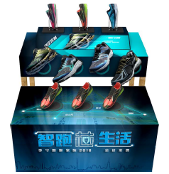 | 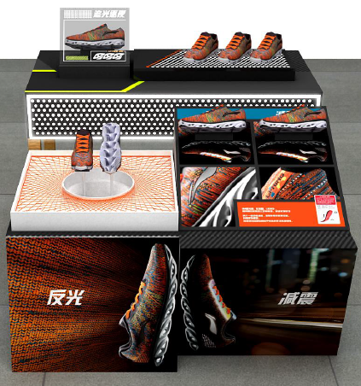 |  |  |  |  |  |  |  |  | 
 |  |  |  |  |  |  |  |  |  |  |  |  |  |  |  | 道具名称 | 鞋墙凹槽POP | 鞋墙凹槽POP | 鞋墙凹槽POP | 鞋墙凹槽POP | 鞋墙凹槽POP | 鞋墙凹槽POP | 鞋墙凹槽POP | 鞋墙凹槽POP | 鞋托 | 鞋托 | 鞋托 | 鞋托 | 鞋托 | 鞋托 | 底板 | 底板 | 底板 | 底板 | 底板 | 底板 | 底板 | 展桌道具 | 底板 | 底板 | 底板 | 底板 | 底板 | 底板 | 展桌道具 | 底板 | 底板 | 底板 | T型POP | T型POP
 |  |  |  |  |  |  |  |  |  |  |  |  |  |  |  | 道具编码 | M0009 | M0011 | M0022 | M0024 | M0129 | M0130 | M0131 | M0024 | M0027 | M0028 | M0114 | M0117 | M0118 | M0119 | M0063 | M0064 | M0122 | M0069 | M0127 | M0124 | M0125 | M0128 | M0123 | M0066 | M0067 | M0068 | M0070 | M0126 | M0077 | M0120 | M0121 | M0122 | M0101 | M0102
 |  |  |  |  |  |  |  |  |  |  |  |  |  |  |  | 材质 | 3mm白色PVC裱画面 | 3mm白色PVC裱画面 | 3mm白色PVC裱画面 | 3mm白色PVC裱画面 | 3mm白色PVC裱画面 | 3mm白色PVC裱画面 | 3mm白色PVC裱画面 | 3mm白色PVC裱画面 | 卡纸印刷 | 卡纸印刷 | 卡纸印刷 | 卡纸印刷 | 卡纸印刷 | 卡纸印刷 | 5mm白色PVC裱画面 | 5mm白色PVC裱画面 | 5mm白色PVC裱画面 | 5mm白色PVC裱画面 | 5mm白色PVC裱画面 | 5mm白色PVC裱画面 | 5mm白色PVC裱画面 | pvc | 5mm白色PVC裱画面 | 5mm白色PVC裱画面 | 5mm白色PVC裱画面 | 5mm白色PVC裱画面 | 5mm白色PVC裱画面 | 5mm白色PVC裱画面 | pvc | 5mm白色PVC裱画面 | 5mm白色PVC裱画面 | 5mm白色PVC裱画面 | 5mmpvc底托+5mmpvc裱画面(双面) | 5mmpvc底托+5mmpvc裱画面(双面)
 |  |  |  |  |  |  |  |  |  |  |  |  |  |  |  | 规格 | 1套2组 | 1套2组 | 1套1个 | 1套1个 | 1套2组 | 1套2组 | 1套1个 | 1套1个 | 1套9个 | 1套9个 | 1套9个 | 1套9个 | 1套9个 | 1套9个 | 1套1块板 | 1套5块板 | 1套3块板 | 1套2块板 | 1套2块板 | 1套2块板 | 1套3块板 | 一套一组 | 1套2块板 | 1套2块板 | 1套2块板 | 1套3块板 | 1套2块板 | 1套2块板 | 一套一组 | 1套1块板 | 1套5块板 | 1套3块板 | 一套一个 | 一套一个
 |  |  |  |  |  |  |  |  |  |  |  |  |  |  |  | 尺寸 | 背板1200*290底板1200*250 | 背板1200*290底板1200*250 | 1200*306 | 1200*306 | 背板1200*290底板1200*250 | 背板1200*290底板1200*250 | 1200*306 | 1200*306 | 300*150下折40 | 300*150下折40 | 300*150下折40 | 300*150下折40 | 300*150下折40 | 300*150下折40 | L1400*W800*H650 | 500*W1400*H900/L1600*W500*H650 | L1600*W500*H650 | 1600*800*900（大）1500*600*600（中） | 1600*800*900（大）1500*600*600（中） | 上层L1200*W600*H620下层L1000*W450*H465 | L1400*W520*H650 | 上层底板1400*800下层底板1200 H30 | 上层1270x660x760下层1180x660x510 | 上层1270x660x760下层1180x660x510 | 上层L1200*W600*H620下层L1000*W450*H465 | L1400*W520*H650 | 1600*800*900（大）1500*600*600（中） | 1600*800*900（大）1500*600*600（中） | 上层底板1400*800下层底板1200 H30 | L1400*W800*H650 | 500*W1400*H900/L1600*W500*H650 | L1600*W500*H650 | 宽*高1000*240底托宽150 | 宽*高1000*240底托宽150
维特 | T13P | 厦门市森达商贸有限公司百货经营部 | A35020A | 厦门悦奥商贸有限公司 | A35020A | 厦门悦奥商贸有限公司 | 子公司 | 华南区 | 福建省 | 厦门市 | 自营店 | 五代 | 厦门湖里区海天路41号李宁专卖店 | 赵鑫 | 0592-6039976 |  |  |  |  |  |  |  |  |  | 1 | 1 | 1 | 1 | 1 | 1 | 1
维特 | TF4V | 福州中亭街大店 | A35020A | 厦门悦奥商贸有限公司 | A35020A | 厦门悦奥商贸有限公司 | 子公司 | 华南区 | 福建省 | 福州市 | 自营店 | 七代 | 福州市台江区中亭街C区一层李宁专卖店 | 林静 | 0591-83506612 |  |  |  |  |  |  |  |  |  | 1 | 1 | 1 | 1 | 1 | 1 |  |  |  |  |  |  |  | 1 |  |  |  |  |  |  |  |  |  |  |  |  | 该店为厦门子公司重点店铺，于4月底新开
鑫光 | SA37 | 玉林市玉州区宏星体育用品店 | A45001A | 南宁一动体育用品销售有限公司 | A45001A | 南宁一动体育用品销售有限公司 | 子公司 | 华南区 | 广西壮族自治区 | 玉林市 | 自营店 | 五代 | 广西玉林市玉州区解放路49号-53号一楼李宁专卖店 | 赖冬青 | 0775-2333325 |  |  |  |  |  |  |  |  |  | 1 | 1 |  | 1 | 1 | 1 |  |  |  |  |  |  |  |  |  |  |  |  |  |  |  | 1
鑫光 | SA0P | 柳州星光旗舰店 | A45001A | 南宁一动体育用品销售有限公司 | A45001A | 南宁一动体育用品销售有限公司 | 子公司 | 华南区 | 广西壮族自治区 | 柳州市 | 自营店 | 七代 | 广西柳州市中山东路77号星光商业大厦一楼李宁专卖店 | 廖新 | 0772-2837847 |  |  |  |  |  |  |  |  |  | 1 | 1 | 1 | 1 | 1 | 1 |  |  |  |  |  |  |  |  |  | 1 |  |  |  |  | 1 |  |  |  | 2 | 1
鑫光 | SA1M | 李宁公园店 | A45001A | 南宁一动体育用品销售有限公司 | A45001A | 南宁一动体育用品销售有限公司 | 子公司 | 华南区 | 广西壮族自治区 | 南宁市 | 自营店 | 六代 | 广西南宁市青秀区凤岭南路13号李宁体育园李宁专卖店 | 周慧 | 15078723948 |  |  |  |  |  | 1 | 1 |  |  | 1 | 1 | 1 | 1 |  |  |  |  |  |  |  |  |  |  | 1 |  |  |  |  |  |  |  |  |  |  |  | 董事长经常到该店，因此申请从CR级别调配至big300
鑫光 | SF3G | 靖西人民路鼎擎店 | A45001A | 南宁一动体育用品销售有限公司 | A45001A | 南宁一动体育用品销售有限公司 | 子公司 | 华南区 | 广西壮族自治区 | 靖西市 | 自营店 | 七代 | 广西百色市靖西市人民路（原百乐商厦一楼）李宁专卖店 | 王体辉 | 18077663518 |  |  |  |  |  |  |  |  |  | 1 | 1 |  |  | 1 | 1 |  |  |  |  |  |  |  |  |  |  |  |  |  |  | 1 |  |  |  | 1 | 1 | 店铺新开店，销售较好，零售建议调整至big300
维特 | R16U | 广州一动体育用品销售有限公司荔湾销售部 | A44001A | 广州一动体育用品销售有限公司 | A44001A | 广州一动体育用品销售有限公司 | 子公司 | 华南区 | 广东省 | 广州市 | 自营店 | 六代LITE | 广州市荔湾区下九路102号首层 | 陈俊威 | 18565558991 |  |  |  |  |  |  |  |  |  | 1 | 1 |  |  | 1 | 1 |  |  |  |  |  |  |  |  |  | 1
维特 | R19Q | 广州一动体育用品销售有限公司东圃大马路经营部 | A44001A | 广州一动体育用品销售有限公司 | A44001A | 广州一动体育用品销售有限公司 | 子公司 | 华南区 | 广东省 | 广州市 | 自营店 | 六代优化 | 广州市天河区东圃大马路雅怡街48-50号 李宁专卖店 | 祝丹霞 | 15917357210 |  | 2 | 1 |  |  |  |  |  |  | 1 | 1 |  |  | 1 | 1 |  |  |  |  |  |  |  |  |  | 1
维特 | R1JI | 广州一动体育用品销售有限公司北京路第一经营部 | A44001A | 广州一动体育用品销售有限公司 | A44001A | 广州一动体育用品销售有限公司 | 子公司 | 华南区 | 广东省 | 广州市 | 自营店 | 六代 | 广州市越秀区北京路307号 李宁专卖店 | 苏水平 | 13560450753 |  | 2 | 2 |  |  |  |  |  |  | 1 | 1 |  |  | 1 | 1 |  |  |  |  |  |  |  |  |  | 1
维特 | RF9H | 大北路 | A44001A | 广州一动体育用品销售有限公司 | A44001A | 广州一动体育用品销售有限公司 | 子公司 | 华南区 | 广东省 | 广州市 | 自营店 | 六代优化 | 广州番禺区桥大北路46号 | 刘霞 | 13418042399 |  | 2 | 1 |  |  |  |  |  |  | 1 | 1 |  |  | 1 | 1 |  |  |  |  |  |  |  |  |  | 1 |  |  |  |  |  |  |  |  | 2 | 2
维特 | R110 | 广东天河城百货专柜 | A44001A | 广州一动体育用品销售有限公司 | A44001A | 广州一动体育用品销售有限公司 | 子公司 | 华南区 | 广东省 | 广州市 | 自营店 | 7代 | 广州市天河区天河路208号天河城五楼运动营李宁 | 黄进生 | 13694200950 |  |  |  |  |  |  |  |  |  | 1 | 1 |  |  | 1 | 1 |  |  |  |  |  |  |  |  |  |  |  |  |  |  | 1 |  |  |  | 2 | 2
维特 | R12G | 天河广百中怡专柜 | A44001A | 广州一动体育用品销售有限公司 | A44001A | 广州一动体育用品销售有限公司 | 子公司 | 华南区 | 广东省 | 广州市 | 自营店 | 六代优化 | 广州市天河路200号5楼 | 江柳丹 | 13145768879 |  |  |  |  |  |  |  |  |  | 1 | 1 |  |  | 1 | 1 |  |  |  |  |  |  |  |  |  |  |  |  |  | 1
维特 | R10H | 番禺东涌店 | A44001A | 广州一动体育用品销售有限公司 | A44001A | 广州一动体育用品销售有限公司 | 子公司 | 华南区 | 广东省 | 广州市 | 自营店 | 六代优化 | 番禺市桥东涌路157号 | 刘尧 | 13696103269 |  | 2 | 2 |  |  |  |  |  |  | 1 | 1 |  |  | 1 | 1 |  |  |  |  |  |  |  |  |  | 1
维特 | RFAO | 同和圣地摩登 | A44001A | 广州一动体育用品销售有限公司 | A44001A | 广州一动体育用品销售有限公司 | 子公司 | 华南区 | 广东省 | 广州市 | 自营店 | 六代优化 | 广州市白云区广州大道北1420号圣地摩登百货4楼李宁专柜 | 王丽敏 | 15875330012 |  | 2 | 2 |  |  |  |  |  |  | 1 | 1 |  |  | 1 | 1 |  |  |  |  |  |  |  |  |  | 1
维特 | RF6B | 广州永泰生活广场店 | A44001A | 广州一动体育用品销售有限公司 | A44001A | 广州一动体育用品销售有限公司 | 子公司 | 华南区 | 广东省 | 广州市 | 自营店 | 六代 | 白云区永泰生活广场 | 钟雪英 | 18502080608 |  | 2 | 1 |  |  |  |  |  |  | 1 | 1 |  |  | 1 | 1 |  |  |  |  |  |  |  |  |  | 1
鑫光 | T501 | 海口创凯体育用品设备有限公司明珠经营部 | A46035A | 海口一动体育用品销售有限公司 | A46035A | 海口一动体育用品销售有限公司 | 子公司 | 华南区 | 海南省 | 海口市 | 自营店 | 六代 | 海口市海秀东路明珠广场六楼A56号铺李宁专卖 | 韦 帆 | 13876095410 |  | 1 | 1 |  |  |  |  |  |  | 1 | 1 |  |  | 1 | 1 |  |  |  |  |  |  |  |  |  | 1
维特 | RF9N | 东门2店 | A44190A | 深圳悦奥商贸有限公司 | A44190A | 深圳悦奥商贸有限公司 | 子公司 | 华南区 | 广东省 | 深圳市 | 自营店 | 七代 | 深圳市罗湖区东门解放路2032号 | 邵伟俊 | 13580061695 |  |  |  |  |  |  |  |  |  | 1 | 1 |  |  | 1 | 1 |  |  |  |  |  |  |  |  |  |  |  |  |  |  | 1
维特 | RFAZ | 星河COCO CITY | A44190A | 深圳悦奥商贸有限公司 | A44190A | 深圳悦奥商贸有限公司 | 子公司 | 华南区 | 广东省 | 深圳市 | 自营店 | 六代优化 | 深圳市龙华新区梅龙路民治星河COCO CIty二楼李宁专柜 | 陈赛娟 | 13424425003 |  | 1 | 1 |  |  |  |  |  |  | 1 | 1 |  |  | 1 | 1 |  |  |  |  |  |  | 1 |  |  | 1
维特 | R423 | 深圳市龙岗区布吉镇沙湾恒乐体育用品店 | A44036A | 深圳市兴尔达实业有限公司 | A44036A | 深圳市兴尔达实业有限公司 | 经销商 | 华南区 | 广东省 | 深圳市 | 自营店 | 六代 | 深圳市龙岗区布吉镇大芬村沃尔玛商场三楼李宁柜 | 朱忆情 | 0755-84739376 |  | 1 | 1 |  |  |  |  |  |  | 1 | 1 | 1 |  |  |  |  |  |  |  |  |  |  |  | 1 | 1
维特 | R623 | 华强茂业百货二期专柜 | A44036A | 深圳市兴尔达实业有限公司 | A44036A | 深圳市兴尔达实业有限公司 | 经销商 | 华南区 | 广东省 | 深圳市 | 自营店 | 五代翻新 | 福田区华强路茂业百货七楼李宁专柜 | 杨清 | 0755-83950260 |  |  |  |  |  |  |  |  |  | 1 | 1 | 1 |  |  |  | 1
维特 | R1HZ | 宝安区龙华镇天赐时装店 | A46007M | 深圳市正浩体育发展有限公司 | Z440185 | 深圳市宝安区龙华天赐时装店 | 分销商 | 华南区 | 广东省 | 深圳市 | 分销店 | 五代翻新 | 深圳市宝安区西乡河西路106-1 | 店长 | 0755-27405837 |  |  |  |  |  |  |  |  |  | 1 | 1
维特 | RF8T | 西乡河西路新雅 | A44036A | 深圳市兴尔达实业有限公司 | A44036A | 深圳市兴尔达实业有限公司 | 经销商 | 华南区 | 广东省 | 深圳市 | 自营店 | 六代优化 | 深圳市宝安区西乡河西路106-1 | 店长 | 0755-27405837 |  | 1 | 1 |  |  |  |  |  |  | 1 | 1 | 1 |  |  |  |  |  |  | 1 |  |  |  |  | 1 | 1
维特 | R1FU | 东莞世纪广场店 | A44163A | 东莞市宇之浩体育用品有限公司 | A44163A | 东莞市宇之浩体育用品有限公司 | 经销商 | 华南区 | 广东省 | 东莞市 | 自营店 | 五代 | 东莞市东城区东城大道世纪广场首层A8 | 陈云云 | 0769-85126643 |  | 1 | 1 |  |  |  |  |  |  | 2 | 2 |  |  |  |  |  |  |  |  |  |  |  |  |  |  |  | 1

